Menu
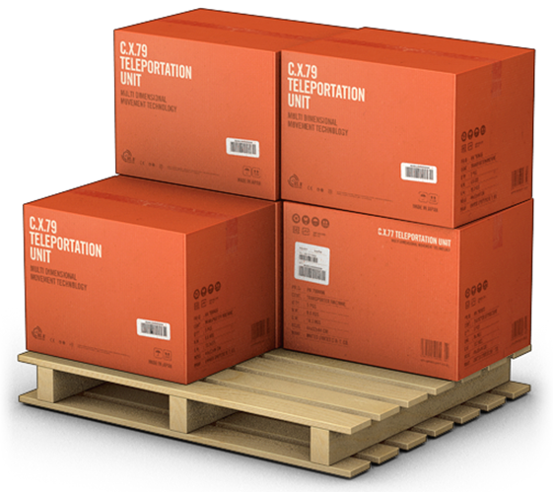
GERENCIADOR DE ESTOQUES
MENU
LANÇAMENTOS
RELATÓRIOS

Lançamentos
GERENCIADOR DE ESTOQUES
MENU
LANÇAMENTOS
RELATÓRIOS

Inserir hiperlink no mesmo doc: clica no objeto desejado/inserir/hiperlink/colocar neste documento/escolhe a planilha desejada

Relatório
GERENCIADOR DE ESTOQUES
MENU
LANÇAMENTOS
RELATÓRIOS

